記入方法(専門工事用）
熊谷組グループ
ケーアンドイー株式会社
専門工事用請求書の
記入方法および注意事項について

◆ | はじめに
 | 専門工事契約に伴う見積および請求時の記入方法です。
 |  | 契約時：「見積書」+「見積明細書」
 |  | 請求時：「請求書（鑑）」+「出来高明細書」を使用してください。

◆ | 記入方法について
 | １．「請求書（鑑）」は記入例を参考に、黄色の部分を入力してください。

 | ２．「見積書」・「見積内訳明細書 兼 出来高明細書」の内訳内容については、直接明細内容を入力してください。
 |  | ①「見積内訳明細書 兼 出来高明細書」上段右にある出来高使用欄の「前回迄出来高」と「今回出来高」を入力してください。
 |  | ②「見積内訳明細書 兼 出来高明細書」上段右にある出来高使用欄の「前回迄保留金」と「今回保留金」を入力してください。
 |  | ③「保留金の解除請求の際は、「今回保留金」に金額をマイナス表示で入力ください。」

◆ | 請求について
 | １．「請求書（鑑）」の請求者欄には、提出して頂いている「取引先コード登録票兼銀行振込依頼書」に登録した情報を入力してください。
 |  | 注文番号ごとに分けて請求書を作成してください。
 |  | ※振込先金融機関の変更、会社住所の変更、代表者変更などがありましたら、「取引先ｺｰﾄﾞ登録票及び銀行振込依頼書」を
 |  | 随時ご提出ください。（弊社ホームページよりダウンロードしてご利用ください。）

 | ２．提出の際は、「請求書（鑑）」（３部）+「出来高明細書」（３部）を毎月指定期日までに納品先または施工先に提出してください。
 |  | ※３部印刷した「請求書（鑑）」のうち１部に契約者印を押印してください。

 | ３．記入漏れや記入誤りがあった場合、お支払が出来ない場合があります。 | インボイス制度導入に伴い、記入内容に誤りがあった場合、お支払いが出来ない場合があります。

 | ４．記入に際して不明な点がある場合は、納品先または施工先の当社窓口の社員と打合せの上、記入してください。

 | ５．法定福利費の記載に際しては、内訳に明示（金額の表示）をお願いします。

③内訳明細書（専門工事用）累計出来高＝前回出来高+今回出来高
※１ ドロップダウンより選択してください ➡
見積内訳明細書 兼 変更見積内訳書＝✓
出来高明細書＝空白
※１
 | 【③内訳明細書 専門工事用】
 |  |  | 見積内訳明細書 兼 変更見積内訳明細書

 |  | ✔ |  |  | 年 |  | 月分 出来高明細書
取引先コード |  |  |  |  |  | 出来高使用欄

社 名 |  |  |  |  |  | 契約金額 |  | 前回迄出来高 |  | 今回出来高 |  | 累計出来高
 |  |  |  |  |  |  |  | 前回迄保留金 |  | 今回保留金 |  | 累計保留金
 |  |  |  |  |  |  |  | 受領済金額 |  | 今回請求金額 |  | 累 計 金 額
 |  |  |  |  |  | 契約金額 （税込） |  | 受領済金額 （税込） |  | 今回請求金額 （税込） |  | 累 計 金 額 （税込）
※2 ※１で「見積内訳明細書 兼 変更見積内訳書」を選択した場合、ドロップダウンより選択してください。
新規契約 ＝ ✔
変更契約 ＝ 空白

 |  |  |  |  |  | 見積内訳使用欄 出精値引きを行う場合は、法定福利費を除いた工事費から値引きを行ってください。

※２
工 事 名 |  |  |  |  |  | 法定福利費 |  | - |  | - |  | ✔ 対 象 対象外

 |  |  |  | 新規 | ✔ | 契約金額
 | 科目・工種・項目・仕様 |  | 単 価 | 変更 |  | 契約金額 |  | 前回迄出来高 |  | 今回出来高 |  | 累計出来高
 |  |  |  | 単位 |  | 数 量 | 金 額 | 数 量 | 金 額 | 数 量 | 金 額 | 数 量 | 金 額
 |  |  |  |  |  |  | 0 |  | 0 |  | 0 | 0 | 0 | → | 行の挿入可 | 今回出来高でマイナス計上されています
 |  |  |  |  |  |  | 0 |  | 0 |  | 0 | 0 | 0 |  |  | 累計出来高が契約金額を超えています
 |  |  |  |  |  |  | 0 |  | 0 |  | 0 | 0 | 0
 |  |  |  |  |  |  | 0 |  | 0 |  | 0 | 0 | 0
 |  |  |  |  |  |  | 0 |  | 0 |  | 0 | 0 | 0
 |  |  |  |  |  |  | 0 |  | 0 |  | 0 | 0 | 0
 |  |  |  |  |  |  | 0 |  | 0 |  | 0 | 0 | 0
 |  |  |  |  |  |  | 0 |  | 0 |  | 0 | 0 | 0
 |  |  |  |  |  |  | 0 |  | 0 |  | 0 | 0 | 0
 |  |  |  |  |  |  | 0 |  | 0 |  | 0 | 0 | 0
 |  |  |  |  |  |  | 0 |  | 0 |  | 0 | 0 | 0
 |  |  |  |  |  |  | 0 |  | 0 |  | 0 | 0 | 0
 |  |  |  |  |  |  | 0 |  | 0 |  | 0 | 0 | 0
 |  |  |  |  |  |  | 0 |  | 0 |  | 0 | 0 | 0
 |  |  |  |  |  |  | 0 |  | 0 |  | 0 | 0 | 0
 | ※軽減税率対象には*を入れてください。

③内訳明細書（専門工事用）今回出来高＝累計出来高-前回出来高
※１ ドロップダウンより選択してください ➡
見積内訳明細書 兼 変更見積内訳書＝✓
出来高明細書＝空白
※１
 | 【③内訳明細書 専門工事用】
 |  |  | 見積内訳明細書 兼 変更見積内訳明細書

 |  | ✔ |  |  | 年 |  | 月分 出来高明細書
取引先コード |  |  |  |  |  | 出来高使用欄

社 名 |  |  |  |  |  | 契約金額 |  | 前回迄出来高 |  | 今回出来高 |  | 累計出来高
 |  |  |  |  |  |  |  | 前回迄保留金 |  | 今回保留金 |  | 累計保留金
 |  |  |  |  |  |  |  | 受領済金額 |  | 今回請求金額 |  | 累 計 金 額
 |  |  |  |  |  | 契約金額 （税込） |  | 受領済金額 （税込） |  | 今回請求金額 （税込） |  | 累 計 金 額 （税込）
※2 ※１で「見積内訳明細書 兼 変更見積内訳書」を選択した場合、ドロップダウンより選択してください。
新規契約 ＝ ✔
変更契約 ＝ 空白

 |  |  |  |  |  | 見積内訳使用欄 出精値引きを行う場合は、法定福利費を除いた工事費から値引きを行ってください。

※２
工 事 名 |  |  |  |  |  | 法定福利費 |  | - |  | - |  | ✔ 対 象 対象外

 |  |  |  | 新規 | ✔ | 契約金額
 | 科目・工種・項目・仕様 |  | 単 価 | 変更 |  | 契約金額 |  | 前回迄出来高 |  | 今回出来高 |  | 累計出来高
 |  |  |  | 単位 |  | 数 量 | 金 額 | 数 量 | 金 額 | 数 量 | 金 額 | 数 量 | 金 額
 |  |  |  |  |  |  | 0 |  | 0 | 0 | 0 |  | 0 | → | 行の挿入可 | 今回出来高でマイナス計上されています
 |  |  |  |  |  |  | 0 |  | 0 | 0 | 0 |  | 0 |  |  | 累計出来高が契約金額を超えています
 |  |  |  |  |  |  | 0 |  | 0 | 0 | 0 |  | 0
 |  |  |  |  |  |  | 0 |  | 0 | 0 | 0 |  | 0
 |  |  |  |  |  |  | 0 |  | 0 | 0 | 0 |  | 0
 |  |  |  |  |  |  | 0 |  | 0 | 0 | 0 |  | 0
 |  |  |  |  |  |  | 0 |  | 0 | 0 | 0 |  | 0
 |  |  |  |  |  |  | 0 |  | 0 | 0 | 0 |  | 0
 |  |  |  |  |  |  | 0 |  | 0 | 0 | 0 |  | 0
 |  |  |  |  |  |  | 0 |  | 0 | 0 | 0 |  | 0
 |  |  |  |  |  |  | 0 |  | 0 | 0 | 0 |  | 0
 |  |  |  |  |  |  | 0 |  | 0 | 0 | 0 |  | 0
 |  |  |  |  |  |  | 0 |  | 0 | 0 | 0 |  | 0
 |  |  |  |  |  |  | 0 |  | 0 | 0 | 0 |  | 0
 |  |  |  |  |  |  | 0 |  | 0 | 0 | 0 |  | 0
 | ※軽減税率対象には*を入れてください。

③内訳明細書（専門工事用）
※１ ドロップダウンより選択してください ➡
見積内訳明細書 兼 変更見積内訳書＝✓
出来高明細書＝空白
※１
 | 【③内訳明細書 専門工事用】
 |  |  | 見積内訳明細書 兼 変更見積内訳明細書

 |  | ✔ |  |  | 年 |  | 月分 出来高明細書
取引先コード |  |  |  |  |  | 出来高使用欄

社 名 |  |  |  |  |  | 契約金額 |  | 前回迄出来高 |  | 今回出来高 |  | 累計出来高
 |  |  |  |  |  |  |  | 前回迄保留金 |  | 今回保留金 |  | 累計保留金
 |  |  |  |  |  |  |  | 受領済金額 |  | 今回請求金額 |  | 累 計 金 額
 |  |  |  |  |  | 契約金額 （税込） |  | 受領済金額 （税込） |  | 今回請求金額 （税込） |  | 累 計 金 額 （税込）
※2 ※１で「見積内訳明細書 兼 変更見積内訳書」を選択した場合、ドロップダウンより選択してください。
新規契約 ＝ ✔
変更契約 ＝ 空白

 |  |  |  |  |  | 見積内訳使用欄 出精値引きを行う場合は、法定福利費を除いた工事費から値引きを行ってください。

※２
工 事 名 |  |  |  |  |  | 法定福利費 |  | - |  | - |  | ✔ 対 象 対象外

 |  |  |  | 新規 | ✔ | 契約金額
 | 科目・工種・項目・仕様 |  | 単 価 | 変更 |  | 契約金額 |  | 前回迄出来高 |  | 今回出来高 |  | 累計出来高
 |  |  |  | 単位 |  | 数 量 | 金 額 | 数 量 | 金 額 | 数 量 | 金 額 | 数 量 | 金 額
 |  |  |  |  |  |  |  |  |  |  |  |  |  | → | 行の挿入可

 | ※軽減税率対象には*を入れてください。

請求書（鑑）【記入例】
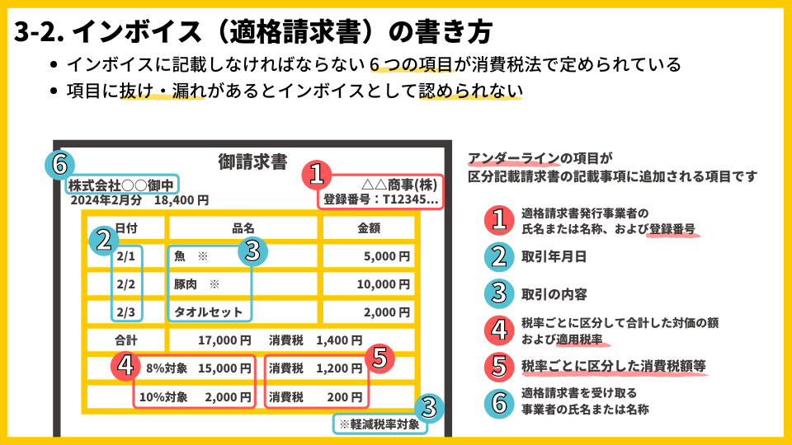
 |  |  |  |  |  |  |  | 請 求 書
 | 熊谷組グループ
 | ⑥ ケーアンドイー株式会社 御中 |  |  |  |  |  |  |  |  |  |  |  | ② 取引年月日 | 2023-10-20

注文番号 （注文番号がない場合は工事番号） |  | 2401111200100 |  |  |  |  | 工事件名 | 新宿ビル改修工事

① 請求者(登録番号・住所･社名・契約名) |  |  |  |  |  |  |  |  |  |  |  | ④合計＋⑤合計
登録番号 T- | 1234567890123 |  | 取引先コード | 1234567 |  |  |  |  |  | 請求金額内訳 |  | 今回請求金額（税込） |  | 110,000,000 | 円

〒 | 102-0071 |  |  |  |  |  |  |  | （税込） | ④税抜金額 |  |  | ⑤ 消費税額
 | 東京都千代田区富士見2-7-2 |  |  |  |  |  | 契約金額 | 550,000,000 | 円 | 課税10%対象 | 100,000,000 | 円 | 課税10% | 10,000,000 | 円
 | ステージビルディング１５F |  |  |  |  |  | 受領済金額 | 330,000,000 | 円 | 非/不課税0％対象 | 0 | 円 | 非/不課税 0％ | 0 | 円
 | KE建設工業株式会社 東京支店 |  |  |  |  |  | 今回請求金額 | 110,000,000 | 円 | 軽減税率8%対象 | 0 | 円 | 軽減税率8% | 0 | 円
 | 執行役員東京支店長 建設 一郎 |  |  |  | ㊞ |  | 累計金額 | 440,000,000 | 円 | 合計 | 100,000,000 | 円 | 合計 | 10,000,000 | 円

電話番号 | 023-1234-5678 |  | FAX番号 | 03-5678-1234 |  | （以下、K&E記入欄） |  |  |  | 支払額[現金] |  | 円 | 控除額 |  | 円
担当者 | 建設 春子
 |  |  |  |  |  | 登録番号欄空欄時 免税 □ (免税は☑) |  | 要素区分 |  | 外注 / 資材 / その他 |  |  | 協力会費 | 徴収する / 徴収しない

《 請求書記入に際しての注意事項 》 |  |  |  |  |  |  | 科目ｺｰﾄﾞ | 会計科目名 |  | 税ｺｰﾄﾞ | 税抜金額 |  | 消費税額 | 税込金額
◦ 赤枠内、二重線黒枠内をすべて記入してください。
赤枠内はＫ＆Ｅの追記・訂正禁止（インボイス記載項目）
二重線黒枠内はＫ＆Ｅの追記・訂正可
◦ 出来高明細書または請求明細書（③）を必ず添付してください。
◦ 未登録事業者も④⑤は消費税10％（軽減税率は8％）で記入して
ください。 |  |  |  |  |  |  |  | 計
 |  |  |  |  |  | ※税抜金額と消費税額は経過措置前の金額を入力 |  |  |  | 税ｺｰﾄﾞ | 【 インボイス 】 515：10% 514：軽減税率8% 811：非課税 0：不課税
 |  |  |  |  |  |  |  |  |  |  | 【 経過措置 】 835：10%→8% 834：軽減税率8％→6.4% 811：非課税 0：不課税

 |  |  |  |  |  |  | 支社・支店・工事部 |  |  |  |  | 作業所（検印）

